Sheet21
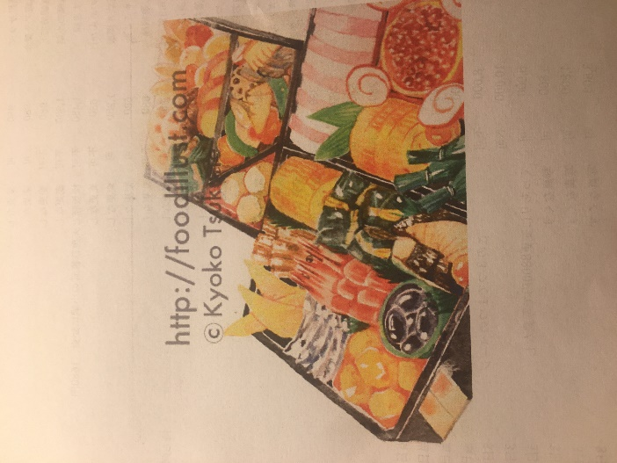

 | ⇒イラストのイメージ

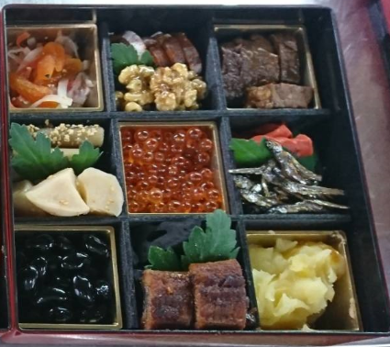 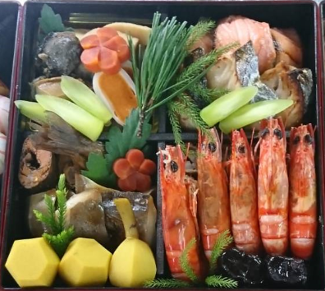

 |  |  | ⇒この2種類で一枚

 |  |  | 2段バージョン（約5人前）

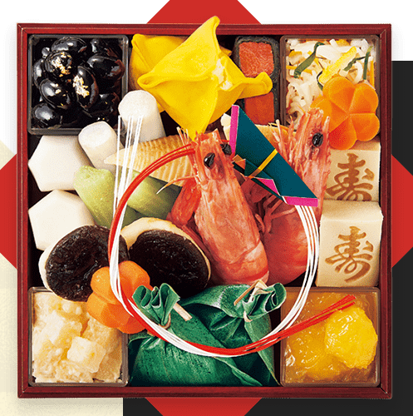

 |  | ⇒これで1枚（紅白の紐の飾りで海老が隠れているので海老が分かりやすい様に（海老は2尾）
 |  | 立体的に書いて頂ければありがたいです。
 |  | 1段バージョンミニおせち（約2人前）

元データ
